B2. Mô hình logic
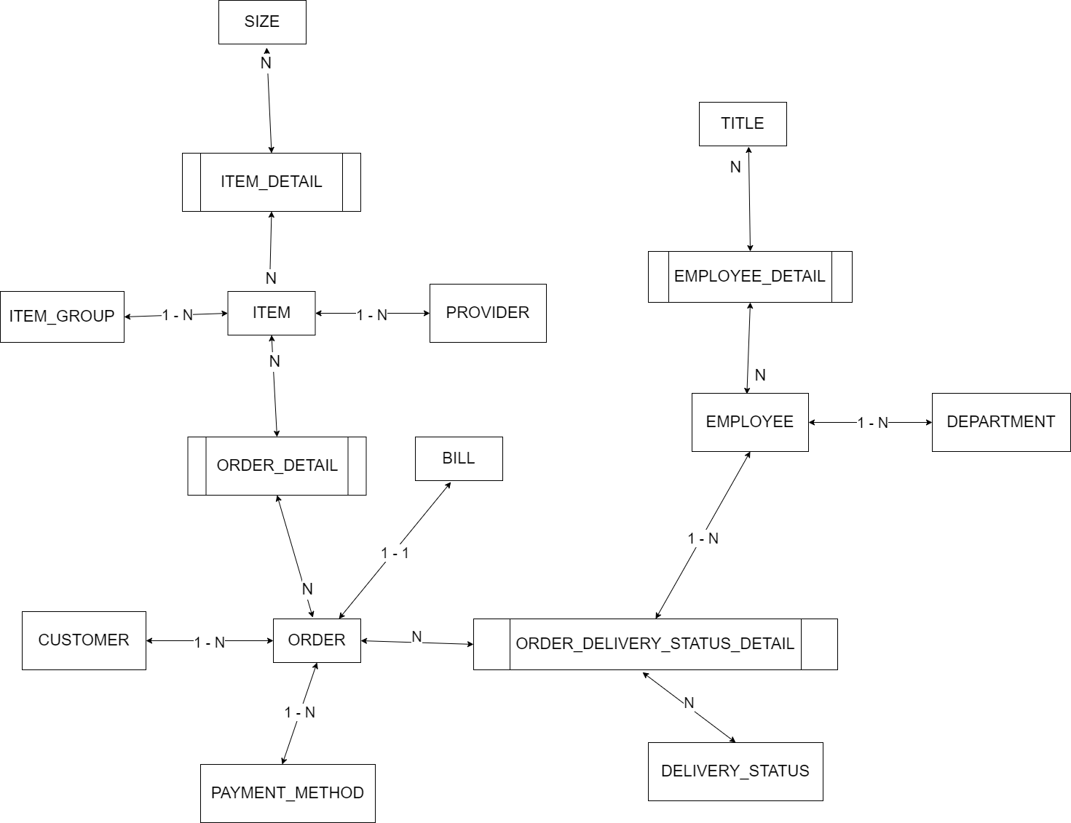
 | Xác định các đối tượng cần lưu trữ Xác định các thuộc tính, thông tin của từng đối tượng
 |  |  |  | CLOB | xml
 |  |  |  | BLOB | json | Enum |  |  | Enum | Enum | Enum | Enum
 | T01 | T02 | T03 | T04 | T05 | T06 | T07 | T08 | T09 | T10 | T11 | T12
 | CUSTOMER | ITEM | ORDER | SIZE | ORDER_STATUS | BILL | EMPLOYEE | ITEM_GROUP | ITEM_DETAIL | PAYMENT_METHOD | DEPARTMENT
 | ID | ID | ID | ID | ID | ID | ID | ID | ID | ID | ID
 | NAME | SIZE(s) | CUSTOMER | KEY | DESC | ORDER | NAME | NAME | ITEM | DESC | NAME
 | EMAIL | ITEM_GROUP | ITEM(s) | GENDER |  | CREATED_AT | PHONE |  | SIZE
 | ADDRESS | MATERIAL | AMOUNT | DESC |  | TOTAL_OF_MONEY | DEPARTMENT |  | AMOUNT
 | PHONE | SALES_PRICE | DELIVERY_FEE |  |  |  | ADDRESS
 | PASSWORD | BUY_PRICE | CREATED_AT
 |  | COLOR | PAYMENT_METHOD
 |  |  | EMPLOYEE

B1. Mô hình quan niệm
 | 1. Xác định lại các tập thực thể | Lưu ý: Thuộc tính >> đơn trị, đa trị, kết hợp, dẫn xuất >> single value
 | 2. Xác định lại các thuộc tính của mỗi tập thực thể
B2. Mô hình logic ERD
 | 3. Xác định khóa của mỗi tập thực thể | Lưu ý: 11, 1n, n1, nn |  |  |  | --> Khóa ngoại, ràng buộc
 | 4. Xác định mối quan hệ giữa các tập thực thể

